상품제안서
N트래블 고속충전 보조배터리 세트 20000mAh | 상품코드: S42178

 |  |  |  |  |  |  | 02-713-8555 | www.synergygift.co.kr
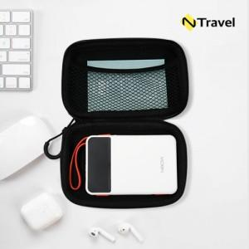

【상세/제작정보】

【인쇄/포장옵션】 | [배터리] 레이저, [배터리] 풀칼라, [파우치] 실크, [파우치] 풀칼라 / 포장지포장

【공급단가】 | 수량 | 20~ | 50~ | 100~ | 300~ | 500~
*VAT별도 | 화이트 | 28,600원 | 26,800원 | 26,100원 | 25,200원 | 24,800원
 | 민트 | 28,600원 | 26,800원 | 26,100원 | 25,200원 | 24,800원
 | 퍼플(품절) | 28,600원 | 26,800원 | 26,100원 | 25,200원 | 24,800원

【상품 URL】 | https://www.synergygift.co.kr:443/src/goods_detail.php?gdno=42178

